问题一
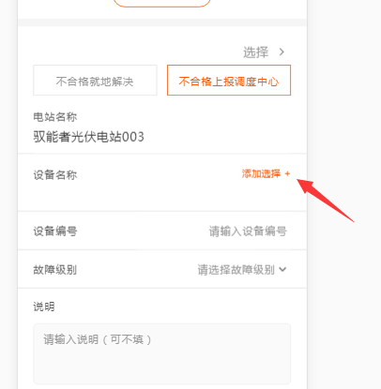
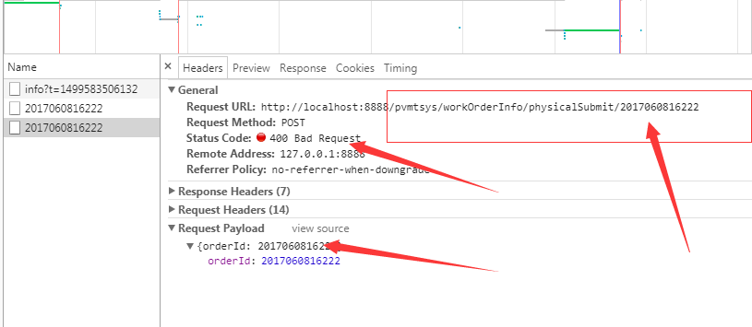
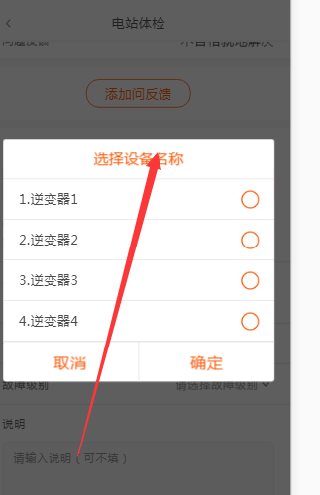

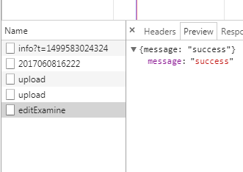
页面 | api | 问题
1、工单未完成的 |  | 没有数据， 体检工单 没法调试。
2、电站体检保存 | /pvmtsys/physical/editExamine | 返回格式和 文档不一致，没有 data这个值。 成功失败判断不了。如右侧截图
3、完成电站体检 | /pvmtsys/workOrderInfo/physicalSubmit/2017060816222 | 400 Bad Request ，安装文档接口来调用，报错400，
4、离场申请完成点击 | /pvmtsys/departure/saveDeparture | 完成之后的交互是什么？返回格式和 文档不一致，没有 data这个值。 成功失败判断不了。和电站体检保存 是一样的
5、故障处理反馈 |  | 保存故障反馈处理信息接口没有
6、电站体检 |  | 不合格上报调度中心，设备名称 内容哪里来？

